Hoja1
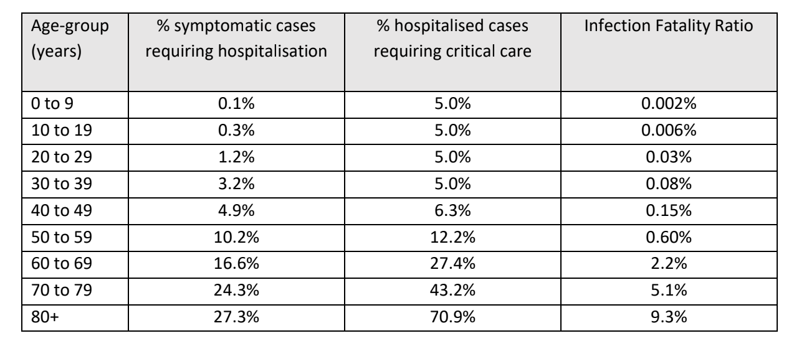
Concepto | Descripción | Estado | Comentarios
Ro | Medida de contagio | Pendiente | Buscar valores de Ro según medida gubernamental tomada | Cómo varía Ro en caso de cerrar rutas, cerrar colegios, recomendar aislamiento y aplicar cuarentena obligatoria | *todos los datos sacados de archivos que están en drive
Matriz de movimientos | Movimientos de la población entre las provincias | En desarrollo | Tenemos movimientos entre regiones, falta encontrar una lógica para llevarlo a provincias
Tasa hospitalización | Casos que requieren ser hospitalizados | Completado | 5% en general, tenemos datos por rango etario
Tasa terapia intensiva | Casos que requieren tratamiento en terapia intensiva | Completado | 1-2% en general, tenemos datos por rango etario
Tasa respirador | Casos que requieren respirador | Completado | 1%
Tasa diagnosticados sintomáticos sobre diagnosticados totales |  | Pendiente
Tasa de infectados sintomáticos sobre infectados totales |  | Pendiente
Tasa diagnosticados sobre infectados totales |  | Completado | 40-50%
Tasa de mortandad por rango etario |  | En desarrollo | Tenemos
Tasa casos críticos sobre diagnosticados totales |  | Completado | 25%
Tasa de cura por rango etario |  | Pendiente
Tasa de cura para paciente grave hospitalizado | Cuántos pacientes en estado grave fueron hospitalizados y se curaron | Pendiente
Tasa de cura para paciente grave NO hospitalizado | Cuántos pacientes en estado grave NO fueron hospitalizados y se curaron | Pendiente | Sirve para calcular la probabilidad de cura de pacientes graves que necesitan hospitalización en caso de saturar el sistema de salud
Tasa de pacientes curados que volvieron a enfermarse |  | Pendiente
Período de incubación |  | Completado | 5,1 días
Duración enfermedad para casos mortales | Cuánto dura la enfermedad desde que la incuba hasta que muere | Completado
Duración efermedad para casos leves | Cuánto dura la enfermedad desde que la incuba hasta que se recupera | Completado
Duración efermedad para casos mortales |  | Completado
Tiempo medio de hospitalización para un paciente grave |  | Pendiente | Tenemos que el tiempo medio de hospitalización para todos los casos es de 10.4 días
Tiempo medio de hospitalización para un paciente leve |  | Pendiente
Demora diagnostico para pacientes sintomáticos |  | Pendiente
Demora diagnostico para pacientes asintomáticos |  | Pendiente
Cantidad de pacientes enfermos que llegaron del exterior |  | Pendiente

